스크린샷

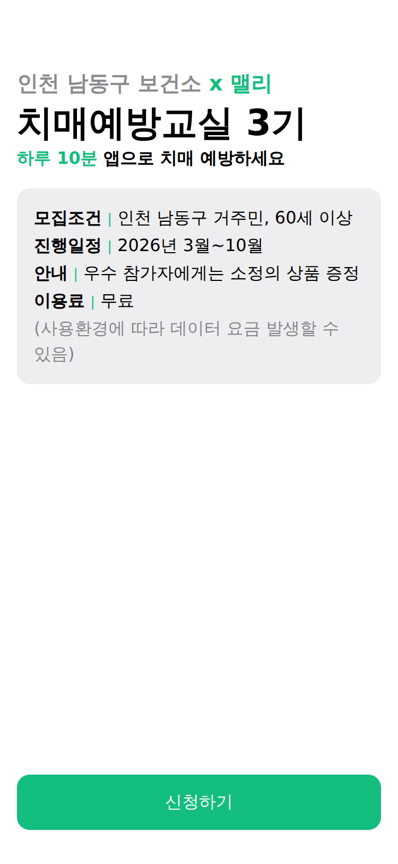
개발 dev(375×812, 빨강) vs 피그마 목업(초록) — 2026-10-12

SC-RP-01 표지 · BUG-03 | SC-RP-02 · BUG-04
cmp_01.png | cmp_02.png
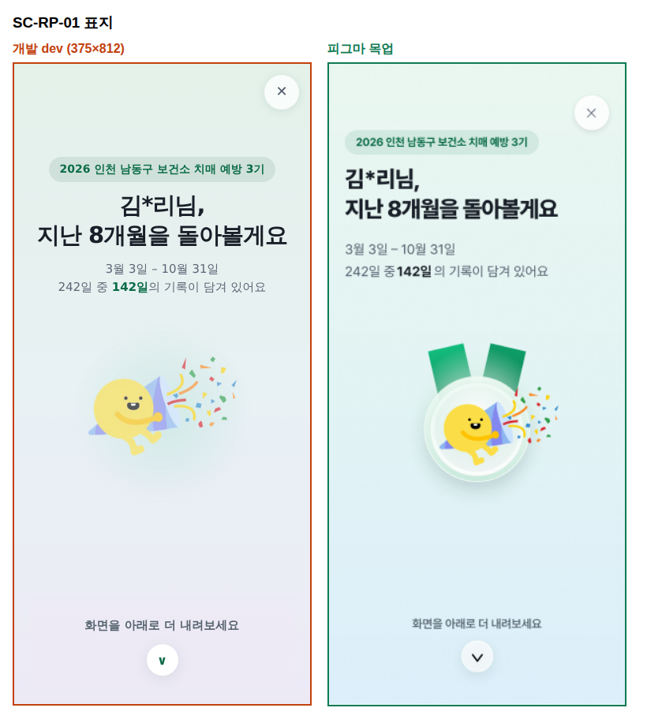
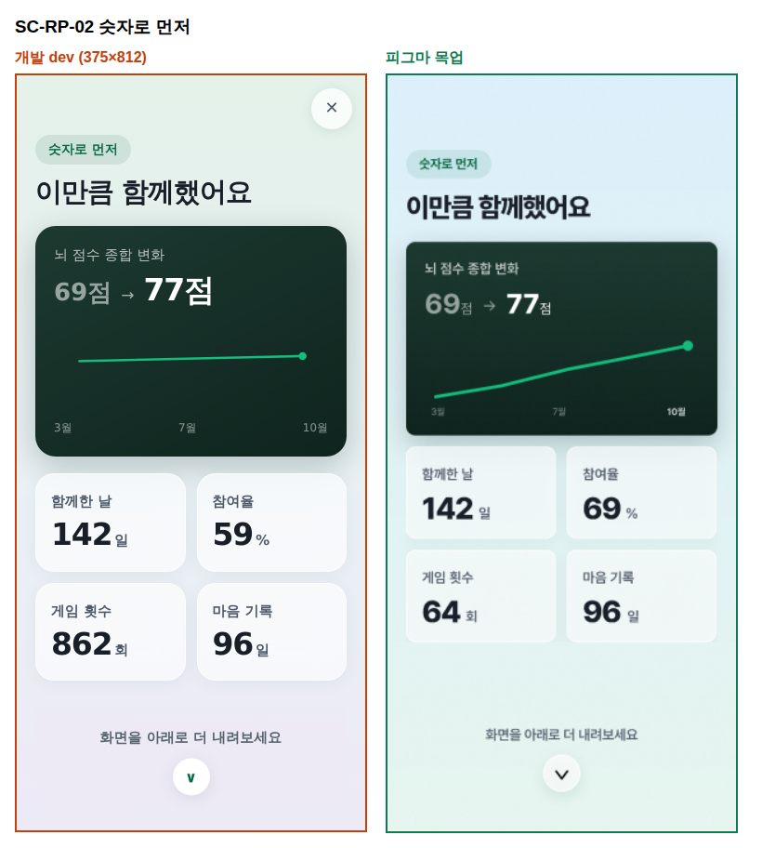

SC-RP-03 · BUG-05 | SC-RP-04 · BUG-09
cmp_03.png | cmp_04.png
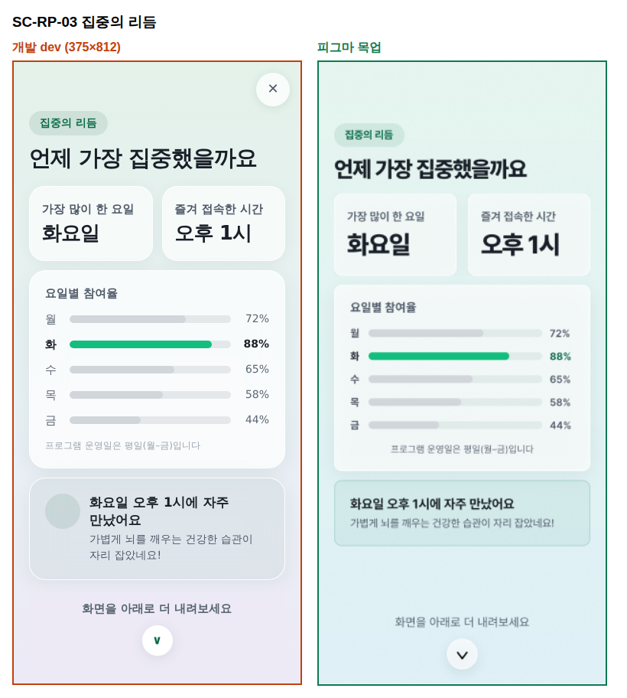
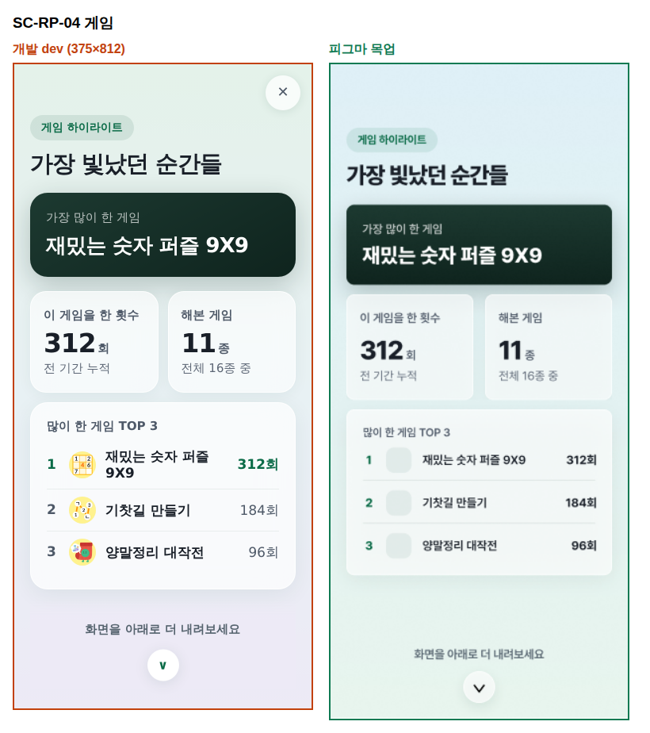

SC-RP-04B | SC-RP-05 · BUG-08 · 09
cmp_04B.png | cmp_05.png
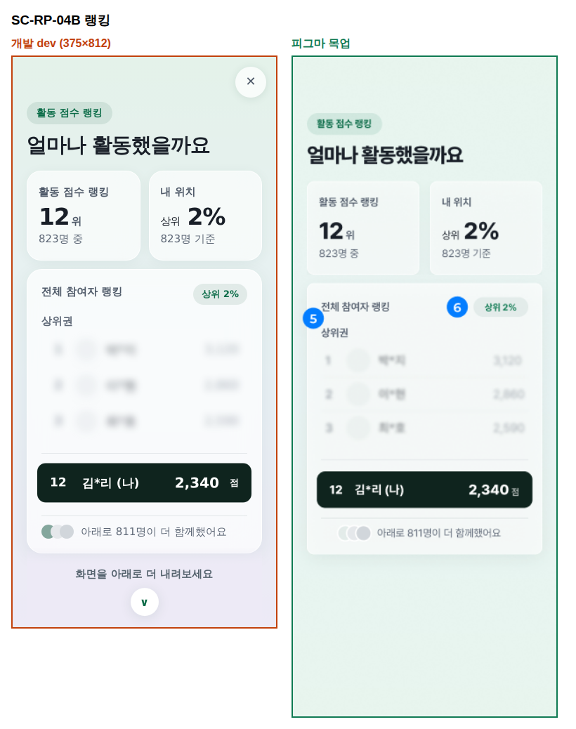
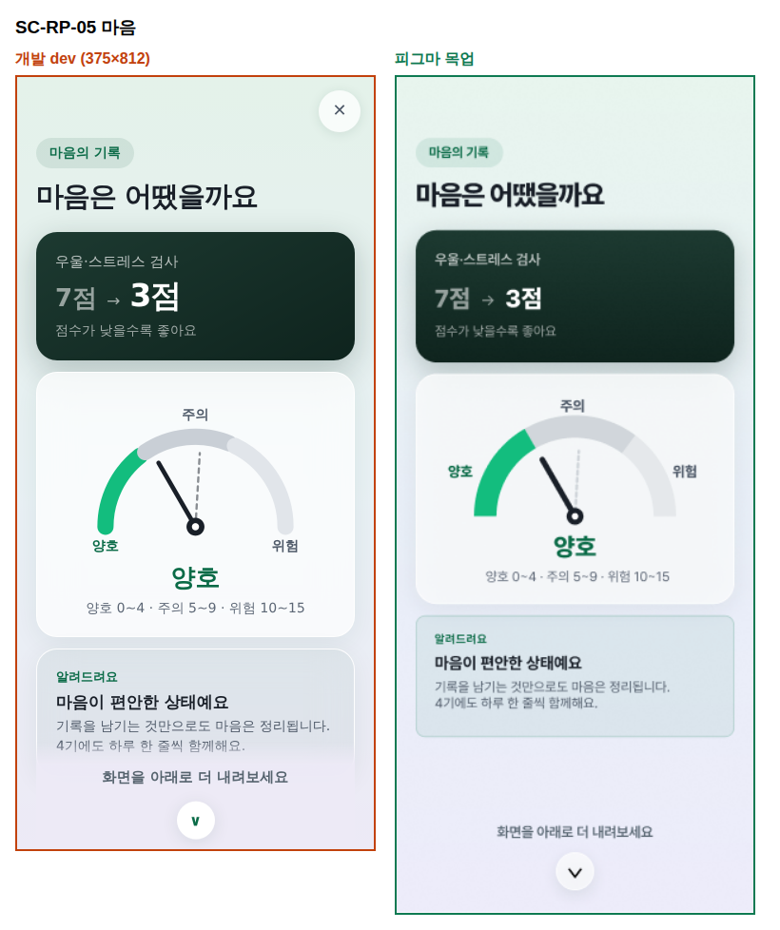

SC-RP-06 | SC-RP-07 A · BUG-06
cmp_06.png | cmp_07A.png
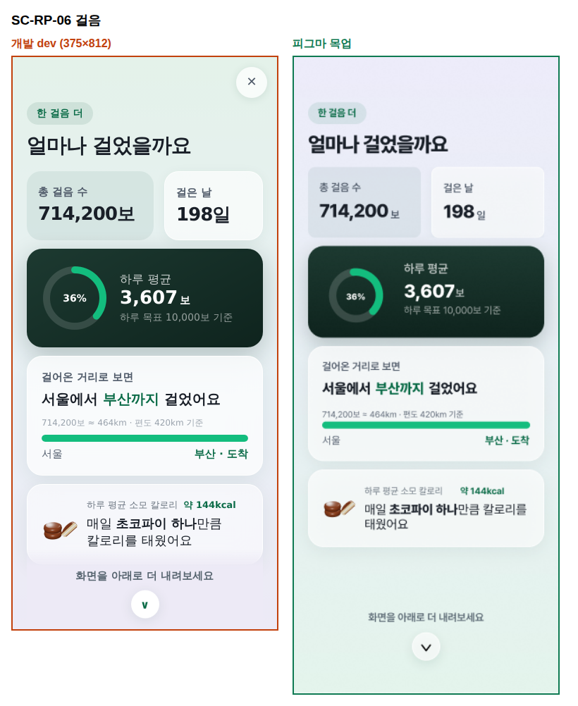
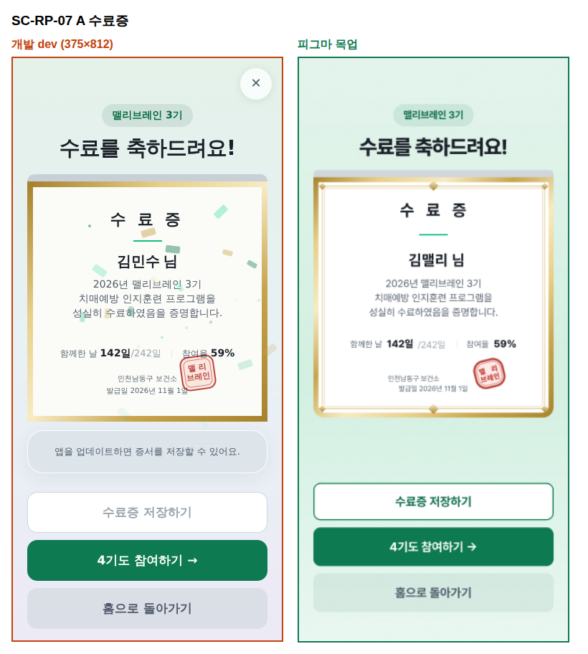

SC-RP-07 B | SC-RP-07 C
cmp_07B.png | cmp_07C.png
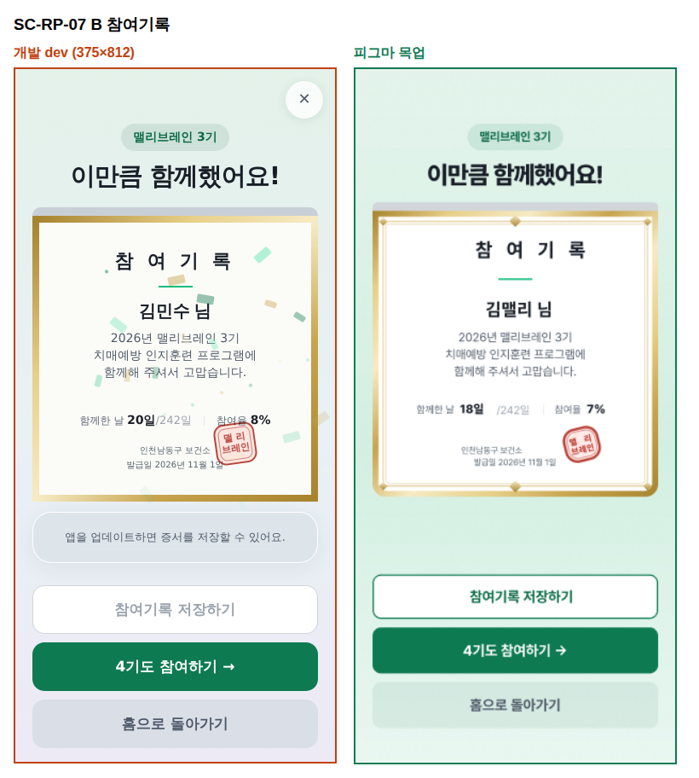
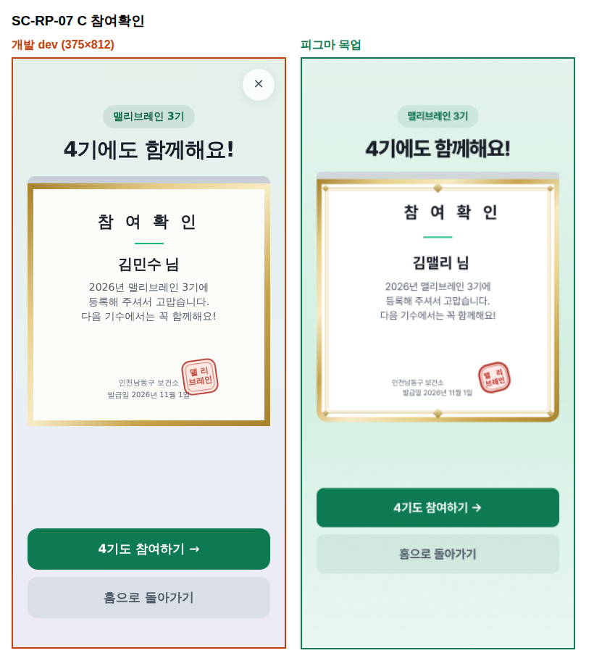

07-h 시트 | 07-l
cmp_07h.png | cmp_07l.png
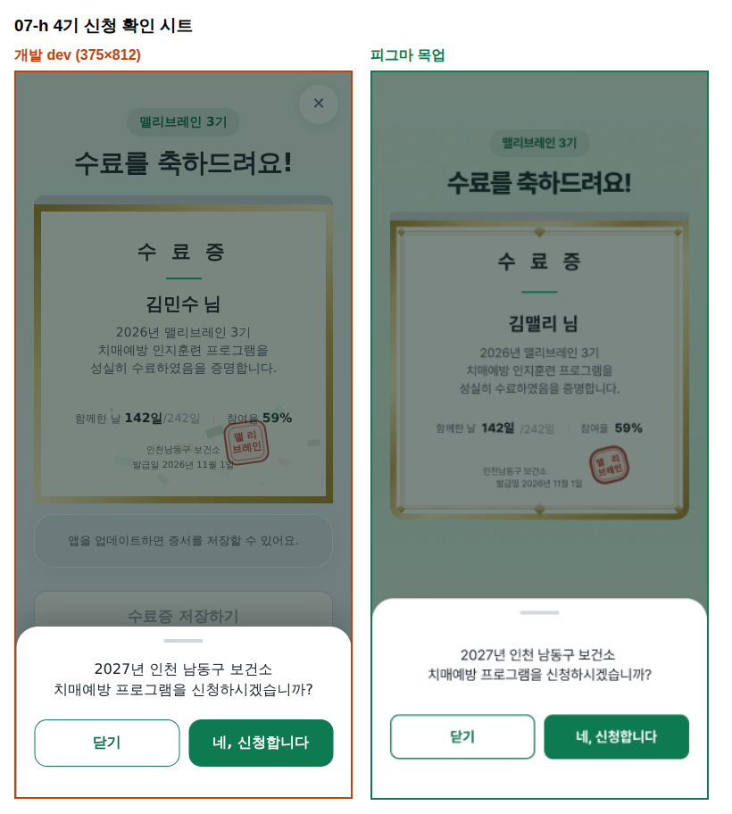
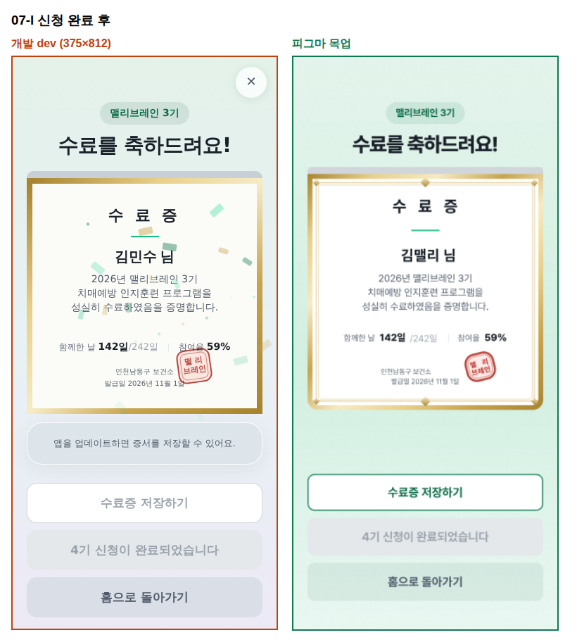

SC-RP-08 · BUG-01 · 02 | SYS-05 · BUG-07
cmp_08.png | cmp_sys05.png
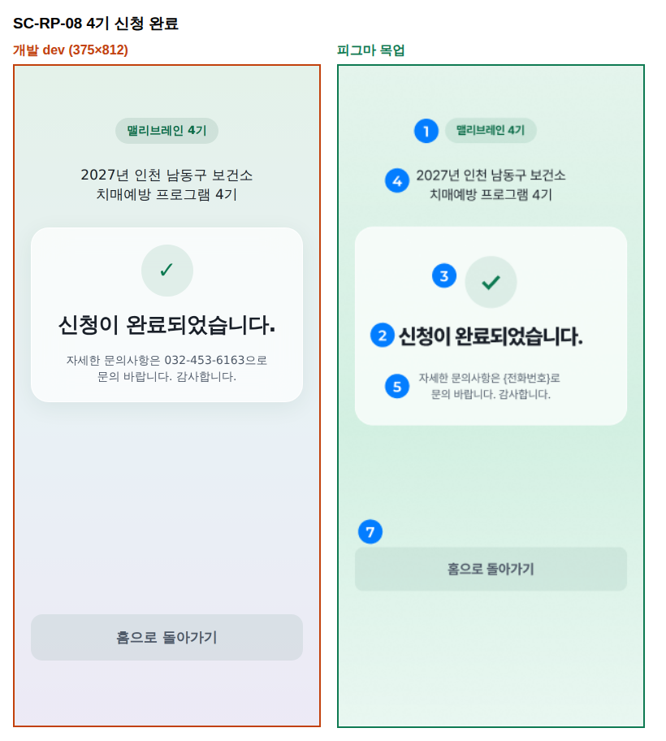
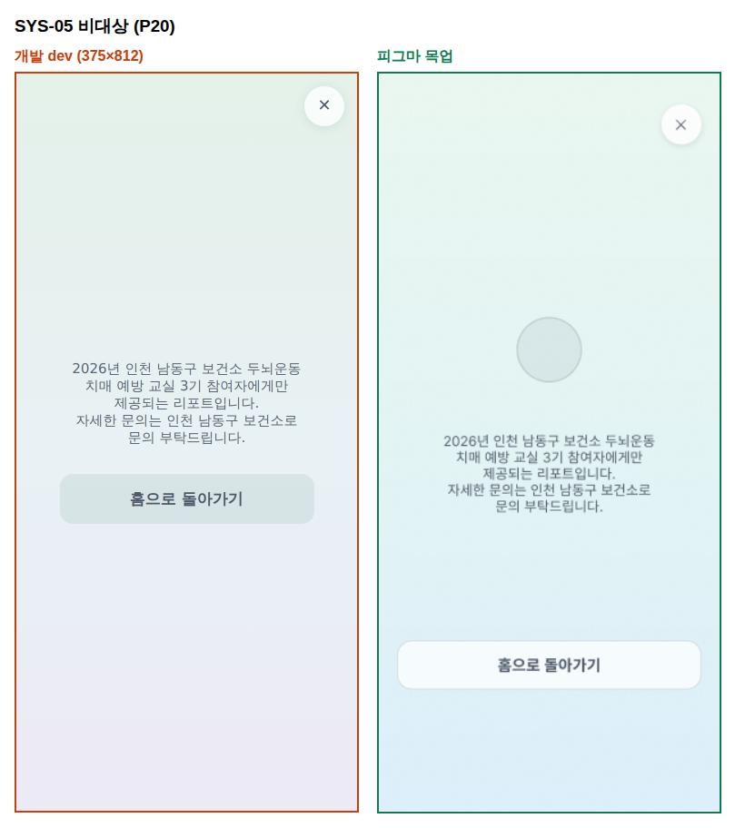

F-01 신청폼 4기 첫 화면 | F-05 3기 링크
dev_form4_landing.png | dev_form3_landing.png

